銷售報表
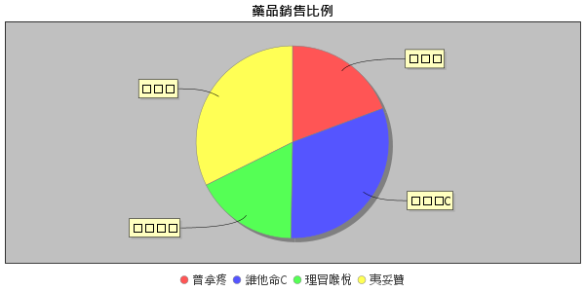
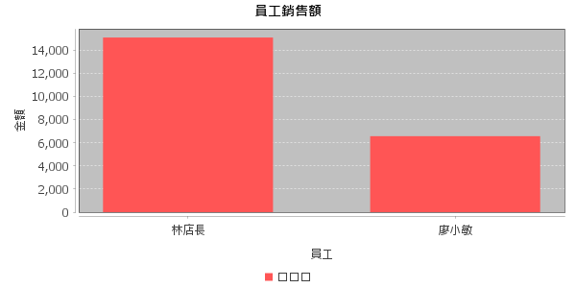
員工 | 會員 | 藥品 | 數量 | 單價 | 總額 | 時間
廖小敏 | 王小明 | 普拿疼 | 10 | 120 | 960 | 2025-08-19T18:53:19
廖小敏 | 王小明 | 維他命C | 10 | 250 | 2000 | 2025-08-19T18:53:21
廖小敏 | 王小明 | 理冒喉悅 | 10 | 200 | 1600 | 2025-08-19T18:53:23
廖小敏 | 李小美 | 理冒喉悅 | 10 | 200 | 2000 | 2025-08-19T18:53:33
林店長 | 劉小瑄 | 維他命C | 10 | 250 | 2000 | 2025-08-19T19:36:17
林店長 | 劉小瑄 | 普拿疼 | 10 | 120 | 960 | 2025-08-19T19:36:20
林店長 | 李小美 | 夷妥贊 | 1 | 7000 | 7000 | 2025-08-19T19:52:09
林店長 | 李小美 | 維他命C | 10 | 250 | 2500 | 2025-08-19T19:52:14
林店長 | 王小明 | 普拿疼 | 1 | 120 | 96 | 2025-08-19T19:58:46
林店長 | 王小明 | 維他命C | 1 | 250 | 200 | 2025-08-19T19:58:48
林店長 | 王小明 | 理冒喉悅 | 1 | 200 | 160 | 2025-08-19T19:58:50
林店長 | 王小明 | 普拿疼 | 10 | 120 | 960 | 2025-08-19T20:00:25
林店長 | 李小美 | 普拿疼 | 10 | 120 | 1200 | 2025-08-19T20:00:42

